Hoja2
LINEAMIENTOS ETICOS | MISION | VISION | OBJ. ESTRATEGICOS | PLAN ESTRATEGICO | ESTRUCTURA FINANCIERA Y PRESUPUESTAL | GRUPOS DE VALOR Y OTRAS PARTES INTERESADAS

Criterios de priorización universo de auditoría
Zona baja
Moderada
Alto
Extrema

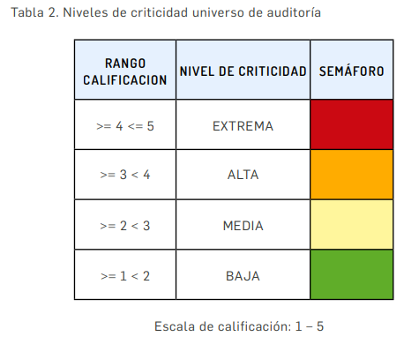

El tamaño apropiado de la muestra para realizar las pruebas y las metodologías que se utilizarán. |  | Conducta Disciplinaria
 |  | Principio de Anualidad presupuesto

